Sheet1
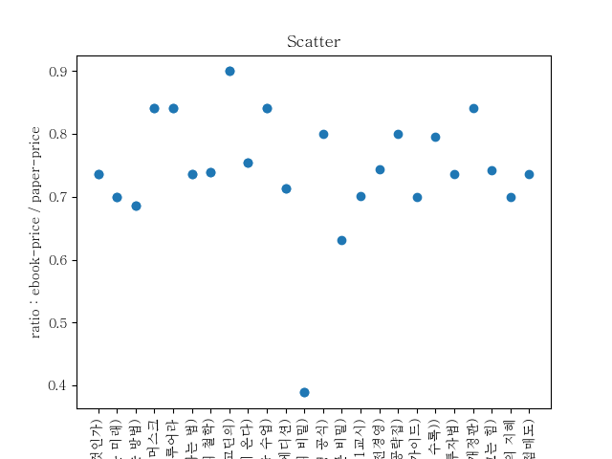
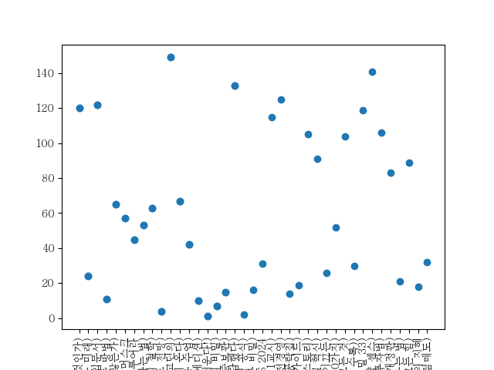
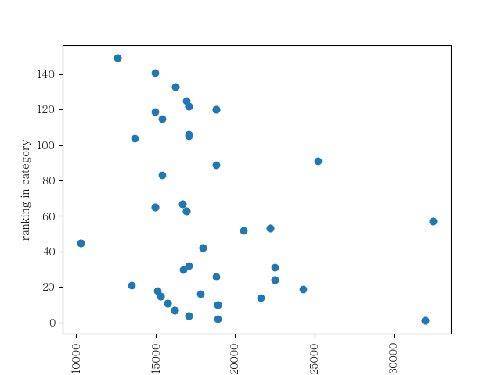
제목 | 가격 | e북가격 | 연도 | 등수
K 반도체 대전략 (위기와 기회가 공존하는 다음 10년, 대한민국은 어떻게 반도체 초강국이 될 것인가) | 18810 | 13860 | 2024.01.17. | 경제/경영 120위
더 커밍 웨이브 (딥마인드의 창조자가 말하는 AI와 인류의 새로운 미래) | 22500 | 15750 | 2024.01.11. | 경제/경영 24위
조건검색을 이용한 주식 자동매매 완전정복 (개인투자자용 주식 자동매매 시스템 구축을 위한 완벽 입문서) | 17100 |  | 2023.12.11. | 경제/경영 122위
부의 추월차선 (10주년 스페셜 에디션,부자들이 말해 주지 않는 진정한 부를 얻는 방법) | 15750 | 10800 | 2022.02.04. | 경제/경영 11위
주주 권리가 없는 나라 (왜 한국 주식시장은 공정과 상식이 작동하지 않는가) | 14970 |  | 2024.01.19. | 경제/경영 65위
일론 머스크 | 32490 | 27360 | 2023.09.13. | 경제/경영 57위
돈, 뜨겁게 사랑하고 차갑게 다루어라 | 10260 | 8640 | 2023.09.21. | 경제/경영 45위
월가의 영웅 (주식투자에서 상식으로 성공하는 법) | 22230 | 16380 | 2021.07.30. | 경제/경영 53위
완벽한 자유와 부를 만드는 인생투자 (당신의 투자에 꺾이지 않는 힘을 실어줄 반등의 철학) | 16930 | 12510 | 2023.09.19. | 경제/경영 63위
트렌드 코리아 2024 (2024 대한민국 소비트렌드 전망) | 17100 |  | 2023.10.12. | 경제/경영 4위
마케팅이다 (세스 고딘의) | 12600 | 11340 | 2019.04.05. | 경제/경영 149위
세계미래보고서 2024-2034 (모든 산업을 지배할 인공일반지능이 온다) | 16680 | 12600 | 2023.11.25. | 경제/경영 67위
숫자를 몰라도 내 주식은 오른다 (40년 투자 대가 샤프슈터와 딸의 금융 수업) | 17960 | 15120 | 2024.01.22. | 경제/경영 42위
시대예보: 핵개인의 시대(10만 부 기념 스페셜 에디션) | 18900 | 13500 | 2024.01.15. | 경제/경영 10위
퍼스널 MBA(10주년 기념 증보판) (비즈니스 성공의 불변법칙 경영의 멘탈모델을 배운다!) | 31950 |  | 2024.01.25. | 경제/경영 1위
레버리지 (자본주의 속에 숨겨진 부의 비밀) | 16200 | 6300 | 2023.02.15. | 경제/경영 7위
부자 아빠 가난한 아빠 1 (20주년 특별 기념판) (개정증보판) | 15300 |  | 2022.10.28. | 경제/경영 15위
돈은 너로부터다 (부를 묻자 돈의 신이 답했다) | 16250 |  | 2023.05.10. | 경제/경영 133위
똑똑한 사람은 어떻게 생각하고 질문하는가 (사고력 실종의 시대, 앞서가는 사람의 생존 전략) | 17820 |  | 2024.01.24. | 자기계발 8위
처음부터 시작하는 주식투자 단타전략 (15만 원으로 10억 만든 실전투자대회 1위 수상자의 필승 트레이딩 공식) | 18900 | 15120 | 2023.12.22. | 경제/경영 2위
사는 동안 한 번은 팔아봐라 (평범한 직장인이 ’잘 파는 뇌’로 경제적 자유를 이룬 비밀) | 17820 | 11250 | 2024.01.10. | 경제/경영 16위
한경무크 CES 2024 | 22500 |  | 2024.01.26. | 경제/경영 31위
투자도 인생도 버핏처럼 (버핏 워너비를 위한 버핏학 개론 1교시) | 15390 | 10800 | 2024.01.10. | 경제/경영 115위
세상은 나의 보물섬이다 (의류 수출에서 마천루까지 가는 곳마다 1등 기업을 만드는 글로벌세아 김웅기 회장의 도전경영) | 16930 | 12600 | 2024.01.17. | 경제/경영 125위
나는 배당투자로 매일 스타벅스 커피를 공짜로 마신다 (평생 월 500만 원씩 버는 30일 기적의 배당 파이프라인 공략집) | 21600 | 17280 | 2023.12.06. | 경제/경영 14위
대한민국 산업지도(2024~2025) (투자자를 위한 업종별 투자 가이드) | 24300 | 17010 | 2024.01.17. | 경제/경영 19위
용리단길 요리사 남준영 (효뜨, 꺼거, 남박 등 6개 브랜드 창업 성공 스토리) | 17100 |  | 2024.01.30. | 경제/경영 105위
모빌리티 이노베이션 (모빌리티 전쟁에서 생존하는 비즈니스모델 혁신) | 25200 |  | 2024.01.31. | 경제/경영 91위
컨셉 수업 (번뜩이는 아이디어를 잘팔리는 비즈니스로 이끄는) | 18810 |  | 2024.01.24. | 경제/경영 26위
증여 상속 최고의 수업 (아는 만큼 돈 버는 40가지) | 20520 |  | 2024.01.05. | 경제/경영 52위
장사의 신(200쇄 기념 블랙에디션) (일본 요식업계의 전설이 들려주는 장사의 모든 것) | 13680 |  | 2023.01.30. | 경제/경영 104위
돈의 심리학 (당신은 왜 부자가 되지 못했는가(보너스 스토리 수록)) | 16760 | 13320 | 2023.11.06. | 경제/경영 30위
부자아빠의 돈 공부 (200억 부자아빠가 아들에게만 알려주는 재테크의 비밀 33) | 14970 |  | 2024.01.24. | 경제/경영 119위
4평이면 충분하다 (오래가는 브랜드의 한 끗 차이 입지 전략 센스) | 14970 |  | 2024.01.16. | 경제/경영 141위
나는 월급날 비트코인을 산다! (월5천원부터 가능! 속 편한 비트코인 적립식 투자법) | 17100 | 12600 | 2024.01.15. | 경제/경영 106위
만화 경제 상식사전 (경제가 이렇게 재미있다니! 50만 독자가 선택한 경제입문서!, 2024 개정판) | 15390 | 12960 | 2024.01.26. | 경제/경영 83위
부자의 그릇 (돈을 다루는 능력을 키우는 법) | 13500 |  | 2020.12.14. | 경제/경영 21위
넛지 (파이널 에디션│복잡한 세상에서 똑똑한 선택을 이끄는 힘) | 18810 | 13950 | 2022.06.20. | 경제/경영 89위
불멸의 지혜 | 15120 | 10584 | 2023.12.20. | 경제/경영 18위
손실 없는 투자 원칙 (대한민국 최상위 슈퍼개미의 저점매수 고점매도) | 17100 | 12600 | 2023.10.30. | 경제/경영 32위
K 반도체 대전략 (위기와 기회가 공존하는 다음 10년, 대한민국은 어떻게 반도체 초강국이 될 것인가) | 18810 | 13860 | 2024.01.17. | 경제/경영 120위
더 커밍 웨이브 (딥마인드의 창조자가 말하는 AI와 인류의 새로운 미래) | 22500 | 15750 | 2024.01.11. | 경제/경영 24위
조건검색을 이용한 주식 자동매매 완전정복 (개인투자자용 주식 자동매매 시스템 구축을 위한 완벽 입문서) | 17100 |  | 2023.12.11. | 경제/경영 122위
부의 추월차선 (10주년 스페셜 에디션,부자들이 말해 주지 않는 진정한 부를 얻는 방법) | 15750 | 10800 | 2022.02.04. | 경제/경영 11위
주주 권리가 없는 나라 (왜 한국 주식시장은 공정과 상식이 작동하지 않는가) | 14970 |  | 2024.01.19. | 경제/경영 65위
일론 머스크 | 32490 | 27360 | 2023.09.13. | 경제/경영 57위
돈, 뜨겁게 사랑하고 차갑게 다루어라 | 10260 | 8640 | 2023.09.21. | 경제/경영 45위
월가의 영웅 (주식투자에서 상식으로 성공하는 법) | 22230 | 16380 | 2021.07.30. | 경제/경영 53위
완벽한 자유와 부를 만드는 인생투자 (당신의 투자에 꺾이지 않는 힘을 실어줄 반등의 철학) | 16930 | 12510 | 2023.09.19. | 경제/경영 63위
트렌드 코리아 2024 (2024 대한민국 소비트렌드 전망) | 17100 |  | 2023.10.12. | 경제/경영 4위
마케팅이다 (세스 고딘의) | 12600 | 11340 | 2019.04.05. | 경제/경영 149위
세계미래보고서 2024-2034 (모든 산업을 지배할 인공일반지능이 온다) | 16680 | 12600 | 2023.11.25. | 경제/경영 67위
숫자를 몰라도 내 주식은 오른다 (40년 투자 대가 샤프슈터와 딸의 금융 수업) | 17960 | 15120 | 2024.01.22. | 경제/경영 42위
시대예보: 핵개인의 시대(10만 부 기념 스페셜 에디션) | 18900 | 13500 | 2024.01.15. | 경제/경영 10위
퍼스널 MBA(10주년 기념 증보판) (비즈니스 성공의 불변법칙 경영의 멘탈모델을 배운다!) | 31950 |  | 2024.01.25. | 경제/경영 1위
레버리지 (자본주의 속에 숨겨진 부의 비밀) | 16200 | 6300 | 2023.02.15. | 경제/경영 7위
부자 아빠 가난한 아빠 1 (20주년 특별 기념판) (개정증보판) | 15300 |  | 2022.10.28. | 경제/경영 15위
돈은 너로부터다 (부를 묻자 돈의 신이 답했다) | 16250 |  | 2023.05.10. | 경제/경영 133위
똑똑한 사람은 어떻게 생각하고 질문하는가 (사고력 실종의 시대, 앞서가는 사람의 생존 전략) | 17820 |  | 2024.01.24. | 자기계발 8위

